Vin 10V
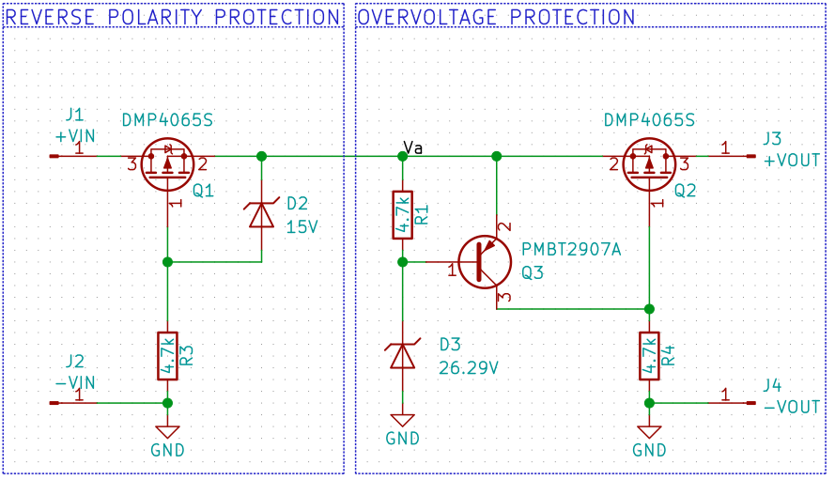
Vin | Iin | Vout | Iout | Va | TQ1 | TQ2 | Tamb
10.005 | 0.0104 | 9.978 | 0.0102 | 10.005 | 21 | 21 | 21.8
10.005 | 0.0203 | 9.976 | 0.02 | 10.004 | 21 | 21 | 21.9
10.005 | 0.0306 | 9.974 | 0.0304 | 10.004 | 21 | 21 | 21.9
10.005 | 0.0404 | 9.973 | 0.0402 | 10.003 | 21 | 21 | 21.9
10.005 | 0.0502 | 9.972 | 0.05 | 10.003 | 21 | 21 | 22
10.005 | 0.0606 | 9.97 | 0.0603 | 10.002 | 21 | 21 | 22
10.005 | 0.0704 | 9.969 | 0.0701 | 10.002 | 21 | 21 | 22
10.005 | 0.0803 | 9.967 | 0.08 | 10.001 | 21 | 21 | 22
10.005 | 0.0906 | 9.966 | 0.0903 | 10.001 | 21 | 21 | 22.1
10.005 | 0.1004 | 9.964 | 0.1001 | 10 | 21 | 21 | 22.1
10.005 | 0.2007 | 9.95 | 0.2003 | 9.993 | 21 | 21 | 22.1
10.005 | 0.3009 | 9.935 | 0.3003 | 9.987 | 21 | 21 | 22.1
10.005 | 0.4006 | 9.92 | 0.3999 | 9.981 | 22 | 22 | 22.1
10.005 | 0.5009 | 9.905 | 0.5 | 9.975 | 22 | 22 | 22.1
10.005 | 0.6011 | 9.89 | 0.6002 | 9.968 | 23 | 23 | 22.1
10.005 | 0.7013 | 9.875 | 0.7004 | 9.962 | 23 | 23 | 22.1
10.005 | 0.8011 | 9.859 | 0.7998 | 9.955 | 24 | 24 | 22.1
10.004 | 0.9013 | 9.843 | 0.8999 | 9.948 | 25 | 25 | 22.1
10.004 | 1.0015 | 9.827 | 1 | 9.941 | 26 | 26 | 22.1
10.004 | 1.1017 | 9.81 | 1.1002 | 9.934 | 28 | 27 | 22.1
10.004 | 1.2015 | 9.793 | 1.1999 | 9.925 | 29 | 28 | 22.1
10.004 | 1.3018 | 9.774 | 1.2999 | 9.918 | 30 | 30 | 22.1
10.004 | 1.402 | 9.756 | 1.4001 | 9.91 | 32 | 31 | 22.1
10.004 | 1.5023 | 9.735 | 1.5002 | 9.901 | 34 | 33 | 22.1
10.004 | 1.602 | 9.714 | 1.5999 | 9.892 | 36 | 35 | 22.1
10.003 | 1.7024 | 9.693 | 1.7002 | 9.883 | 38 | 36 | 22.1
10.003 | 1.8026 | 9.67 | 1.8003 | 9.872 | 41 | 39 | 22.1
10.003 | 1.9029 | 9.646 | 1.9005 | 9.862 | 43 | 41 | 22.1
10.003 | 2.0026 | 9.619 | 2.001 | 9.85 | 47 | 45 | 22.1

